Feuille d'activité Fédéral-Inte
 | FFBaD - CFOT | FEUILLE D'ACTIVITE DE JUGE-ARBITRE
 | Edition 2021
 |  | Lire la notice explicative avant remplissage |  |  |  | Année |  |  | Fichier à retourner au plus tard le 15 décembre de chaque année civile à: sibylle.saillant@ffbad.org

 | Nom |  |  | Prénom |  |  | Ligue |  |  | N° licence FFBaD

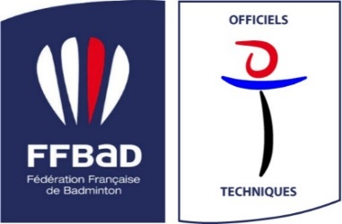
 | Grade |  | Ligue Accrédité en |  |  | International en |  |  | Date de naissance
 |  |  | Ligue Certifié en |  |  | BE en |  |  | Club (sigle)
 |  |  | Fédéral Accrédité en |  |  | BWF en |  |  | Téléphone
 |  |  | Fédéral Certifié en |  |  |  |  |  | Mail

 | Date (de début) | Nb de jours | Lieu | Ligue | Nom de la Compétition |  |  | Catégorie | Niveau le plus élevé | Type | Rôle | Si JAA, nom du JA
Exemple | 2021-01-20 | 1 | VOIRON | AURA | TRJ 1 |  |  | Jeunes | R4 | TRJ : Trophée Régional Jeunes | JA/Evaluateur

 | 1 | activité | 1 | jour

